Kontaktinformasjon
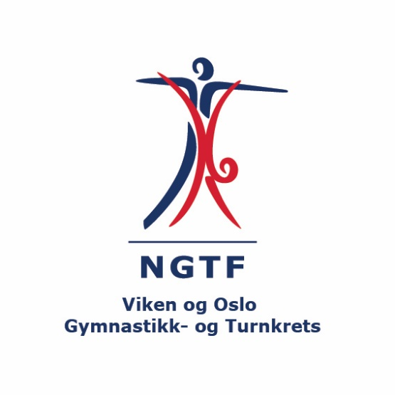
Kretskonkurranse - Holmen Turnhall - Slemmestad - Søndag 12 mai |  | Betalingsoversikt
Forening: |  | Antall gymnaster: | Pris per gymnast | Sum
Kontaktperson: |  |  | 400 | 0
Adresse: |  | * fyll inn hvor mange gymnaster dere melder på og "sum" vil oppdatere seg automatisk
Postnummer/ sted
E-mail:
Mobil:

Påmeldingen Turn Kvinner sendes til | turnkvinner@vogtk.no
Påmeldingsfrist | 15. APRIL 2024

Påmelding Turn Kvinner


 | ASPIRANTKONKURRANSE HOLMEN TURNHALL - SLEMMESTAD - SØNDAG 12 MAI

 | Fyll ut skjema under for hver gymnast. Sett "X" i feltet for riktig klasse
 | NB. Alle må ha gyldig konkurranselisens for 2024
 | Det er krav om konkurranselisens for utvørere fra 9 år og eldre (født 2015 eller før).
 | Vi anbefaler fortsatt at alle har konkurranselisens, som gir bedre forsikring
 | Klassene i Paraturn vil bli satt opp basert på alderen ved påmelding.

Navn på gymnast | Født | Har musikk i FX JA/NEI
Ola Nordmann | 2004-04-21 | JA

